27-08
 |  |  |  |  | Reporte diario de obra (RDO)

 |  |  |  |  | Marcobre

Contrato N.º |  | : |  |  |  |  |  | Fecha de RDO |  |  | 2026-08-28 |  |  |  |  |  | Semana03 |  |  |  |  |  |  |  |  |  |  |  |  | Condiciones del clima
Contratista |  | : | PROMCOSER |  |  |  |  | RDO N.º |  |  | 028 |  |  |  |  |  |  |  |  |  |  |  |  |  |  |  |  |  |  | T mín. |  | 12°
Ubicación |  | : | Marcona |  |  |  |  | Turno |  |  | Día |  |  |  |  |  |  |  |  |  |  |  |  |  |  |  |  |  |  | T máx. |  | 25°
Fecha de Inicio |  | : | 2026-08-28 |  |  |  |  | Regimen |  |  | 6X1 |  |  |  |  |  |  |  |  |  |  |  |  |  |  |  |  |  |  | Viento |  | 18Km/h
 |  |  |  |  |  |  |  |  |  |  |  |  |  |  |  |  |  |  |  |  |  |  |  |  |  |  |  |  |  | Lluvia |  | --

Cuadrilla de Bancoductos Rampa Norte |  |  |  |  |  |  |  |  |  |  |  |  |  |  |  | Cuadrilla de Banco ductos Rampa Norte
Mano de Obra |  |  |  |  |  |  |  |  |  |  |  |  |  |  |  | Mano de Obra |  |  |  |  |  |  |  |  |  |  |  |  |  | Horas en stand by
Descripcion |  | Cant. |  | hh/día |  | hh ant. | hh act. |  | hh acum. |  | hh act. |  | hh acum. |  |  | Descripcion |  |  |  | Cant. |  | hh/día |  | hh ant. |  | hh act. |  | hh acum. |  | hh ant. |  | hh act. |  | hh acum.
Operador de retro/minicargador |  |  |  |  |  |  |  |  |  |  |  |  | 0.00 |  |  | Operador de retro/minicargador |  |  |  | 1.00 |  | 9.50 |  | 9.50 |  | 9.50 |  | 19.00 |  | 0.00 |  |  |  | 0.00
Operario Civil |  |  |  |  |  |  |  |  |  |  |  |  | 0.00 |  |  | Operario Civil |  |  |  | 1.00 |  | 9.50 |  | 9.50 |  | 9.50 |  | 19.00 |  | 0.00 |  |  |  | 0.00
Operario Mecánico / Eléctrico |  |  |  |  |  |  |  |  |  |  |  |  | 0.00 |  |  | Operario Mecánico / Eléctrico |  |  |  | 1.00 |  | 9.50 |  | 9.50 |  | 9.50 |  | 19.00 |  | 0.00 |  |  |  | 0.00
Oficial |  |  |  |  |  |  |  |  |  |  |  |  | 0.00 |  |  | Oficial |  |  |  | 1.00 |  | 9.50 |  | 9.50 |  | 9.50 |  | 19.00 |  | 0.00 |  |  |  | 0.00
Ayudante |  |  |  |  |  |  |  |  |  |  |  |  | 0.00 |  |  | Ayudante |  |  |  | 3.00 |  | 9.50 |  | 9.50 |  | 9.50 |  | 19.00 |  | 0.00 |  |  |  | 0.00
Conductor de camioneta |  |  |  |  |  |  |  |  |  |  |  |  | 0.00 |  |  | Conductor de camioneta |  |  |  | 1.00 |  | 9.50 |  | 9.50 |  | 9.50 |  | 19.00 |  | 0.00 |  |  |  | 0.00
Conductor minivan |  |  |  |  |  |  |  |  |  |  |  |  | 0.00 |  |  | Conductor minivan |  |  |  | 1.00 |  | 9.50 |  | 9.50 |  | 9.50 |  | 19.00 |  | 0.00 |  |  |  | 0.00
Conductor camión baranda |  |  |  |  |  |  |  |  |  |  |  |  | 0.00 |  |  | Conductor camión baranda |  |  |  | 1.00 |  | 9.50 |  | 9.50 |  | 9.50 |  | 19.00 |  | 0.00 |  |  |  | 0.00
Vigía |  |  |  |  |  |  |  |  |  |  |  |  | 0.00 |  |  | Vigía |  |  |  | 1.00 |  | 9.50 |  | 9.50 |  | 9.50 |  | 19.00 |  | 0.00 |  |  |  | 0.00
Supervisor |  |  |  |  |  |  |  |  |  |  |  |  | 0.00 |  |  | Supervisor |  |  |  | 1.00 |  | 9.50 |  | 9.50 |  | 9.50 |  | 19.00 |  | 0.00 |  |  |  | 0.00
Supervisor de seguridad |  |  |  |  |  |  |  |  |  |  |  |  | 0.00 |  |  | Supervisor de seguridad |  |  |  | 1.00 |  | 9.50 |  | 9.50 |  | 9.50 |  | 19.00 |  | 0.00 |  |  |  | 0.00
ingeniero de calidad |  |  |  |  |  |  |  |  |  |  |  |  | 0.00 |  |  | ingeniero de calidad |  |  |  | 1.00 |  | 9.50 |  | 9.50 |  | 9.50 |  | 19.00 |  | 0.00 |  |  |  | 0.00
 |  |  |  |  |  |  |  |  |  |  |  |  | 0.00 |  |  | 0 |  |  |  | 0.00 |  | 10.15 |  | 0.00 |  | 0.00 |  | 0.00 |  | 0.00 |  |  |  | 0.00
Total |  | 0.00 |  |  |  | 0.00 | 0.00 |  | 0.00 |  | 0.00 |  | 0.00 |  |  | Total |  |  |  | 14.00 |  |  |  | 114.00 |  | 114.00 |  | 228.00 |  | 0.00 |  | 0.00 |  | 0.00

Descripción de las actividades mas relevantes del día
Actividades programadas (Partidas) |  |  |  |  |  |  |  |  |  |  |  |  |  |  | Und. |  | Metrado |  | Prog. |  | Ejecutado |  |  | Acumulado |  |  | Por ejecutar |  |  | % Avance
 |  |  |  |  |  |  |  |  |  |  |  |  |  |  |  |  |  |  |  |  |  |  |  |  |  |  |  |  |  | día |  |  | total
RAMPA SUR
BANCO DUCTO EN CAMINO

RAMPA NORTE
BANCO DUCTO EN VIA
EXCAVACIÓN DE ZANJA CON RETROEXCAVADORA 0.60 X 1.00M |  |  |  |  |  |  |  |  |  |  |  |  |  |  | M3 |  | 14.4 |  | 9.6 |  | 9.6 |  |  | 18.24 |  |  | -3.84 |  |  | 7.00 |  |  | 126.67%
INSTALACIÓN DE BANCODUCTOS |  |  |  |  |  |  |  |  |  |  |  |  |  |  | UND. |  | 24 |  | 14 |  | 14 |  |  | 29 |  |  | -5 |  |  | 7.00 |  |  | 120.83%
PERFILADO Y NIVELACION DE TERRENO |  |  |  |  |  |  |  |  |  |  |  |  |  |  | ML |  | 24 |  | 16 |  | 16 |  |  | 24 |  |  | 0 |  |  | 7.00 |  |  | 100.00%
COLOCACION DE CAMA DE ARENA E=0.20 |  |  |  |  |  |  |  |  |  |  |  |  |  |  | ML |  | 24 |  | 16 |  | 16 |  |  | 24 |  |  | 0 |  |  | 7.00 |  |  | 100.00%
RELLENO Y COMPACTACION EN CAPAS DE 20MM ,AFIRMADO |  |  |  |  |  |  |  |  |  |  |  |  |  |  | m3 |  | 14.4 |  | 8.25 |  | 8.25 |  |  | 8.25 |  |  | 6.15 |  |  | 7.00 |  |  | 57.29%
SUMINISTRO DE AFIRMADO |  |  |  |  |  |  |  |  |  |  |  |  |  |  | m3 |  | 7.2 |  | 30 |  | 30 |  |  | 45 |  |  | -37.8 |  |  | 7.00 |  |  | 625.00%
Registro de interferencias
Atribuible a AESA |  |  |  |  |  |  |  |  |  |  |  |  |  |  |  | Atribuible a PROMCOSER
------------------------------------- |  |  |  |  |  |  |  |  |  |  |  |  |  |  |  | -------------------------------------
Observaciones
RAMPA NORTE: Se viene ejecutando, las partidas de excavacion de con retroexcavadora, perfilado y nivelacion, instalacion de cama de arena y bancoductos,tambien se ejecutaron las partidas correspondientes a relleno y compactacion con afirmado. Se puede observar que al igual que en rampa sur, la excavacion de la zanja con respecto a su ancho, debido a las caracteristicas del terreno, material rocoso suelto, presentan un sobreancho constante, en 1.10 a 1.30mts. se deja evidencia fotografica en este reporte.

Incidencias de seguridad

Puntos criticos
1. Riesgos identificados

2. Plan de acción

Actividades Contributivas / Adicionales

Reporte de Seguridad
REPORTE DIARIO DE ACTIVIDADES DE SSOMA |  |  |  |  |  |  | FECHA: |  |  | 2026-08-28
REPORTE DIARIO DE ACTIVIDADES DE SSOMA 📅 28/08/2026 🍃 1. Control de Alcohol y Drogas. ✅ Se ejecutó la prueba de alcotest al 100 % del personal de PROMCOSER antes del inicio de la jornada laboral. 👷 Personal evaluado: 11 trabajadores. 🟢 Resultados: 11 resultados negativos (100 % de cumplimiento). 🎓 2. Charlas y Capacitaciones. 🗣️ Buenos Días Mina Justa (BDMJ). 📚 Tema: Espacios confinados. 🚧 Bancoductos norte. 🔍 3. Inspecciones y Verificaciones en Campo. 💻 4. Actividades Administrativas. 📄 se realizaron todos los documentos de gestion con respecto a seguridad.
Reporte de Calidad

 | Fotografia N°01 |  |  |  |  |  |  |  |  |  |  |  |  |  |  | Fotografia N°02
 | 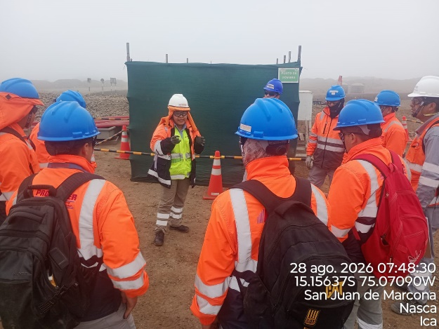 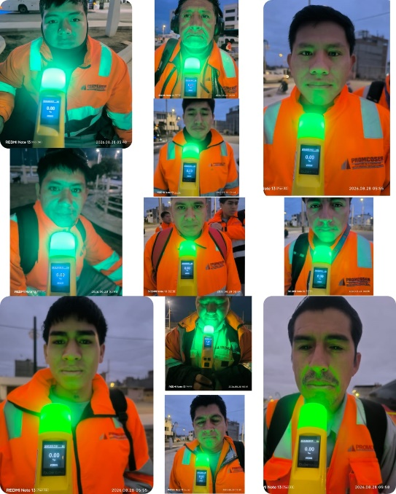 |  |  |  |  |  |  |  |  |  |  |  |  |  |  | 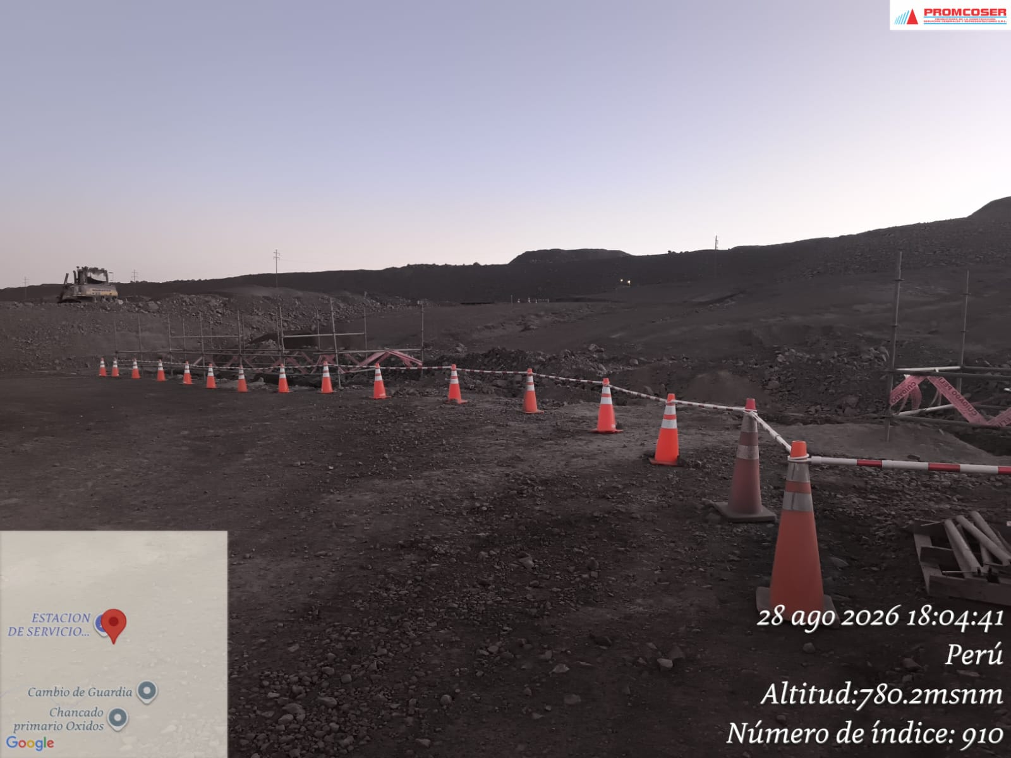

 | CHARLA DE SEGURIDAD Y PRUEBA DE ALCOTEST |  |  |  |  |  |  |  |  |  |  |  |  |  |  | Area delimitada al cierre de la jornada laboral

 | Fotografia N°01 |  |  |  |  |  |  |  | Fotografia N°02 |  |  |  |  |  |  |  |  | Fotografia N°03 |  |  |  |  |  |  | Fotografia N°04
 | 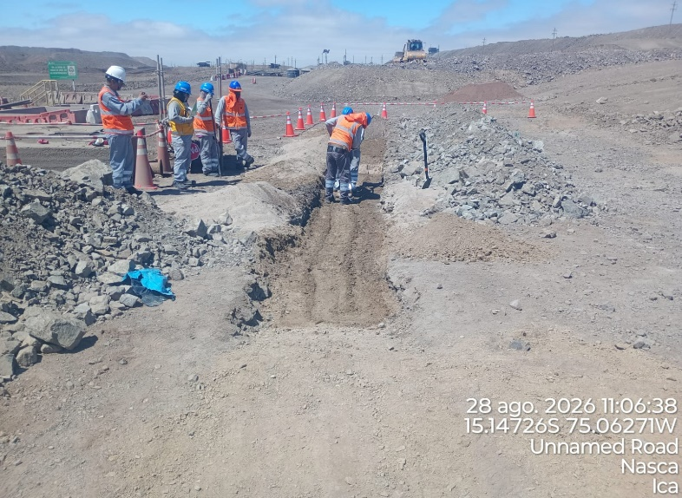 |  |  |  |  |  |  |  | 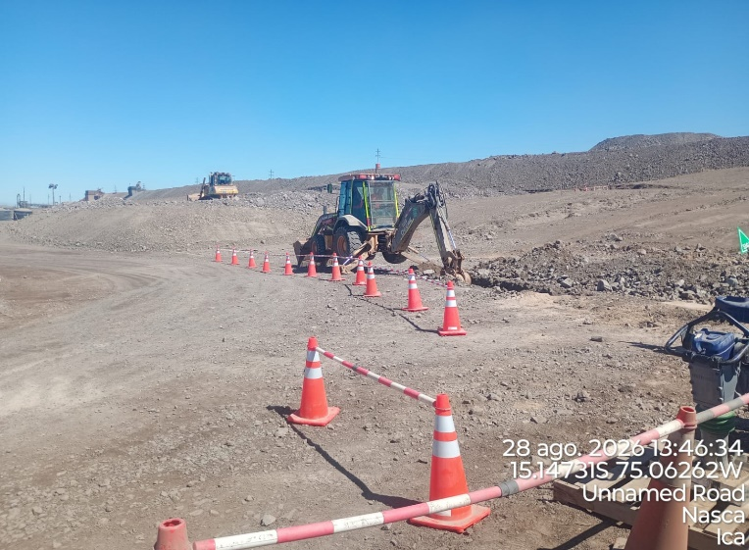 |  |  |  |  |  |  |  |  | 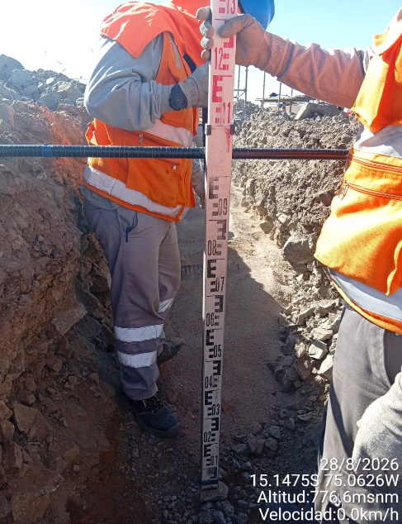 |  |  |  |  |  |  | 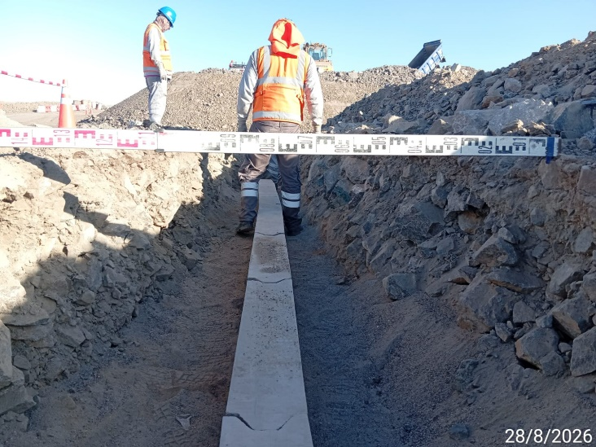

 | Compactacion de afirmado (E=0.20m) |  |  |  |  |  |  |  | Excavacion con retroexcavadora (L=20.00m) |  |  |  |  |  |  |  |  | Profundidad de excavacion (Alt=1.00m) |  |  |  |  |  |  | Ancho de excavacion (L=1.20m)

 | Fotografia N°05 |  |  |  | Fotografia N°06 |  |  |  |  |  |  | Fotografia N°06 |  |  |  |  |  |  | Fotografia N°07 |  |  |  |  |  |  | Fotografia N°08
 | 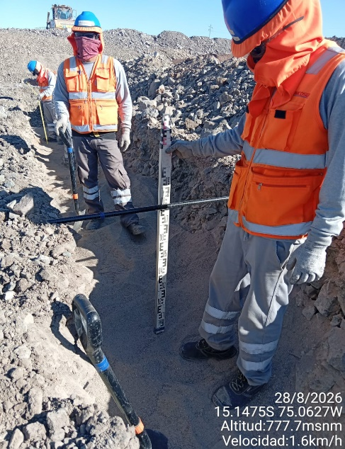 |  |  |  | 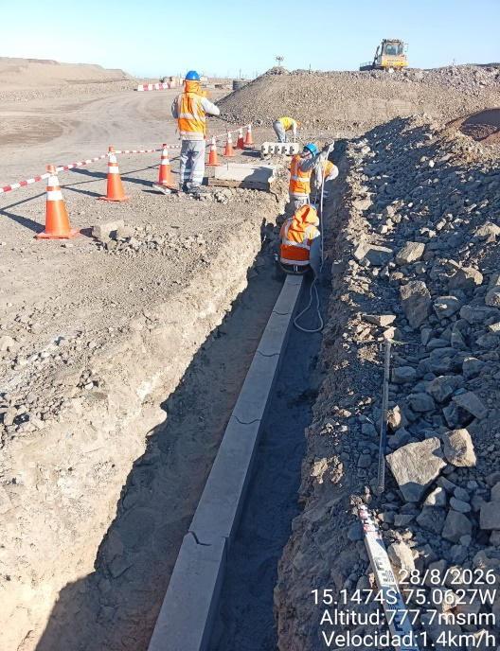 |  |  |  |  |  |  | 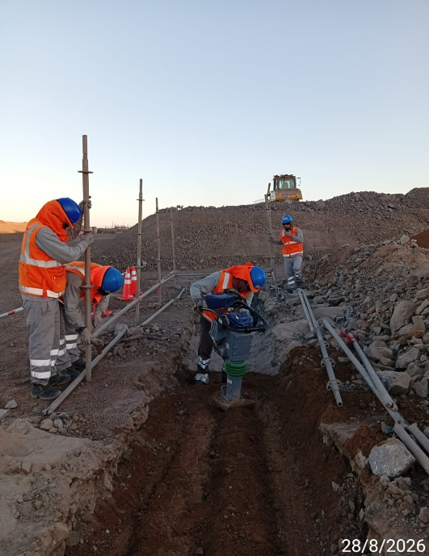 |  |  |  |  |  |  | 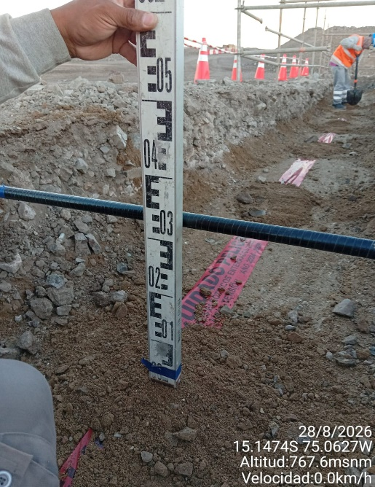 |  |  |  |  |  |  | 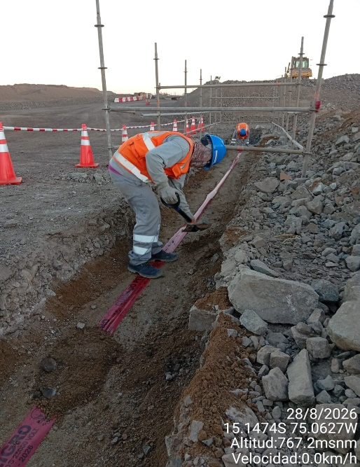

 | Tendido de cama de arena (E=0.20m) |  |  |  | Instalacion y nivelacion de bancoductos (20 und.) |  |  |  |  |  |  | Compactacion de afirmado (E=0.20m) |  |  |  |  |  |  | Altura para relleno con material propio (Alt=0.30m) |  |  |  |  |  |  | Colocacion de cinta de seguridad (L=20m)

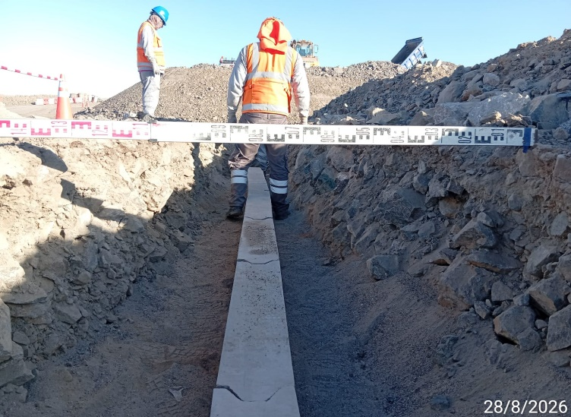
Histograma de Equipos |  | 2026-08-28
 |  |  |  |  |  |  |  |  | Jornada laboral |  | Jornada Laboral | 7:00:00 | 7:30:00 | 8:00:00 | 8:30:00 | 9:00:00 | 9:30:00 | 10:00:00 | 10:30:00 | 11:00:00 | 11:30:00 | 12:00:00 | 12:30:00 | 13:00:00 | 13:30:00 | 14:00:00 | 14:30:00 | 15:00:00 | 15:30:00 | 16:00:00 | 16:30:00 | 17:00:00
 | Equipos |  |  |  |  | hh.ss | hh.aa |  | Actividad |  | UbicaciónCANTERA | 7:00:00 | 7:30:00 | 8:00:00 | 8:30:00 | 9:00:00 | 9:30:00 | 10:00:00 | 10:30:00 | 11:00:00 | 11:30:00 | 12:00:00 | 12:30:00 | 13:00:00 |  |  | 14:30:00 | 15:00:00 | 15:30:00 | 16:00:00 | 16:30:00 | 17:00:00 | 17:30:00 | 18:00:00 | 18:30:00 | HORAS ACUMULADAS POR EQUIPO
EQUIPOS | Retroexcavadora |  |  |  |  | 4 |  |  |  |  |  |  |  | 0.5 | 0.5 | 0.5 | 0.5 | 0.5 | 0.5 | 0.5 | 0.5 |  |  |  |  |  |  |  |  |  |  |  |  |  |  | 2
 | Minicargador |  |  |  |  | 3.5 |  |  | Instalación de bancoductos |  |  |  |  |  |  |  |  |  | 0.5 | 0.5 | 0.5 | S | S | S | 0.5 | 0.5 |  |  |  | 0.5 | 0.5 |  |  |  |  | 1.75

 |  |  |  |  |  |  | hh.aa

EQUIPOS MENORES | Vibroapisonar |  |  |  |  | 0 |  |  |  |  |  |  |  |  |  |  |  |  |  |  |  |  |  |  |  |  |  |  |  |  |  |  |  |  |  | 0
 |  |  |  |  |  | 0 |  |  |  |  |  |  |  |  |  |  |  |  |  |  |  |  |  |  |  |  |  |  |  |  |  |  |  |  |  | 0
 |  |  |  |  |  | 0 |  |  |  |  |  |  |  |  |  |  |  |  |  |  |  |  |  |  |  |  |  |  |  |  |  |  |  |  |  | 0
 |  |  |  |  |  | 0 |  |  |  |  |  |  |  |  |  |  |  |  |  |  |  |  |  |  |  |  |  |  |  |  |  |  |  |  |  | 0
 |  |  |  |  |  | 0 |  |  |  |  |  |  |  |  |  |  |  |  |  |  |  |  |  |  |  |  |  |  |  |  |  |  |  |  |  | 0
 | Total |  |  |  |  | 7.5 | 0 |  | 0 |  | Frecuencia de equipos | 0 | 0 | 0.5 | 0.5 | 0.5 | 0.5 | 0.5 | 1 | 1 | 1 | 0 | 0 | 0 | 0.5 | 0.5 | 0.0 | 0.0 | 0 | 0.5 | 0.5 | 0 | 0 | 0 | 0

